Aide
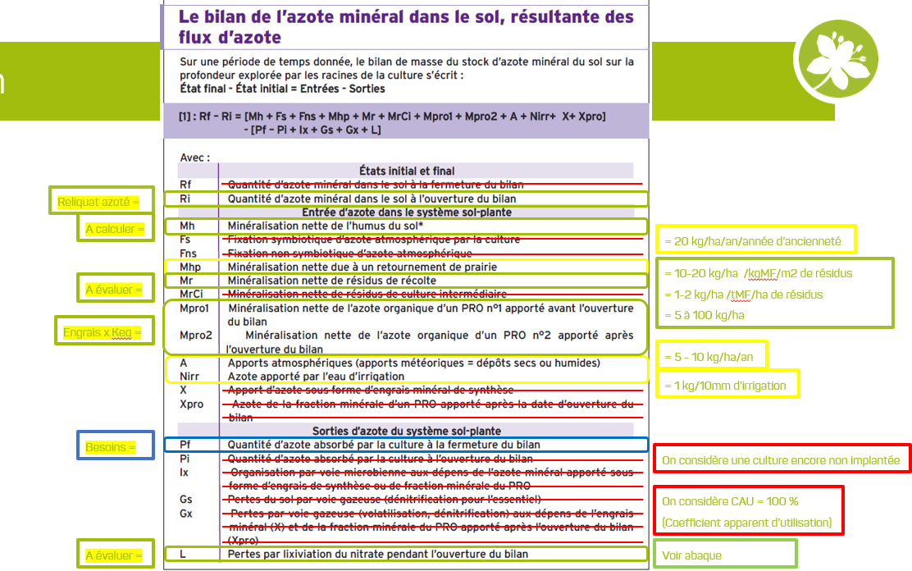
Densité du sol en fonction de l'analyse granulmétrique
Tableau extrait du guide technique « Les produits organiques utilisables en agriculture en Languedoc-Roussillon">
Chambre d'Agriculture Languedoc-Roussillon, novembre 2011 |  |  |  | Sensibilité de quelques cultures légumières à des carences en oligo-éléments | Causes possibles de carences observées en oligo-éléments |  | Biodisponibilité des éléments en fonction du pH
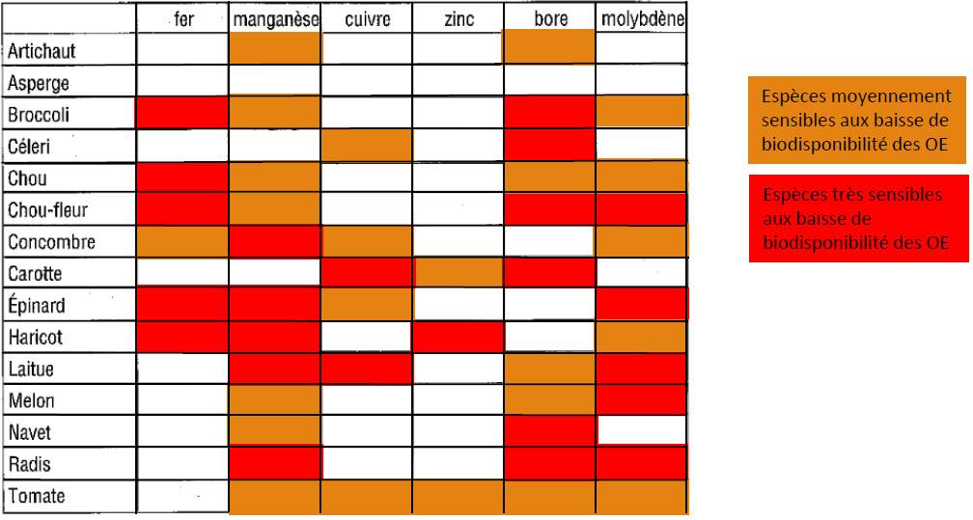
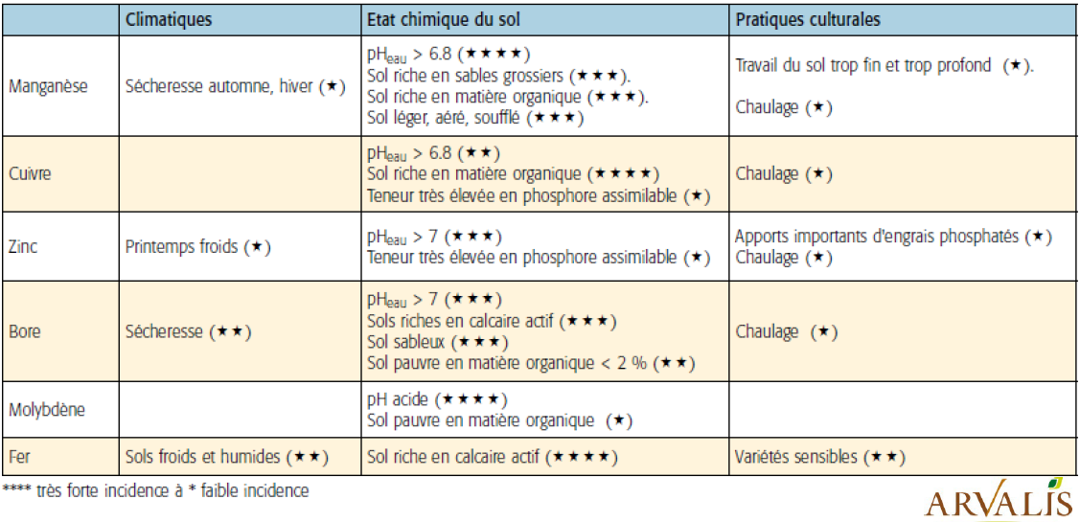
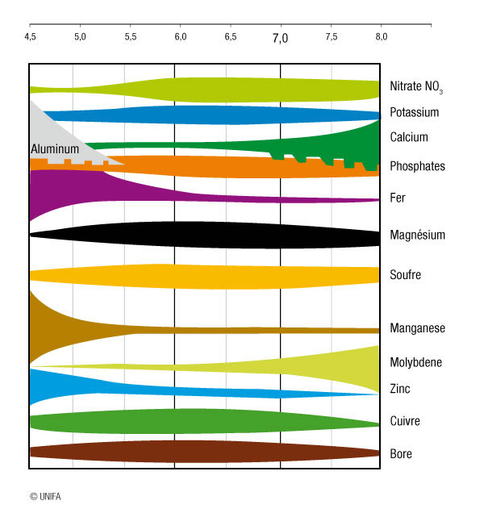
Appréciation de la terre au toucher | Textures de l'horizon prélevé | Textures de l'horizon prélevé | Densité apparente en t/m³
Très fine | argileuse lourde | AA | 1.35
Très fine | argileuse | UN | 1.45
Fine | argilo-sableuse | As et AS | 1.55
Fine | argile-limono-sableuse | Si | 1.5
Fine | limon-argilo-sableuse | LE | 1.45
Fine | argile-limoneuse et limon argileux | Al et La | 1.4
Moyenne | sablo-argileux et sable-argilo-limoneux | SA et SAL | 1.5
Moyenne | limon sablo-argileuse | Lsa | 1.5
Moyenne | limoneuse | L | 1.35
Moyenne | limon pur | Ll | 1.45
Grossière | limon sableux | Ls | 1.45
Grossière | sableuse et sablo-limoneuse | S et Sl | 1.4
Très grossière | sable | Ss | 1.35

Calcul de la MO |  | Conversion
MO = C (organique total) * 1,72 |  | ppm = partie par millions = 1/1000000 = mg/kg = g/T = …

Type de sol et Seuils P205 Olsen |  |  |  | Type de sol et Seuils K20 |  | Variabilité du pH, en fonction de la CEC
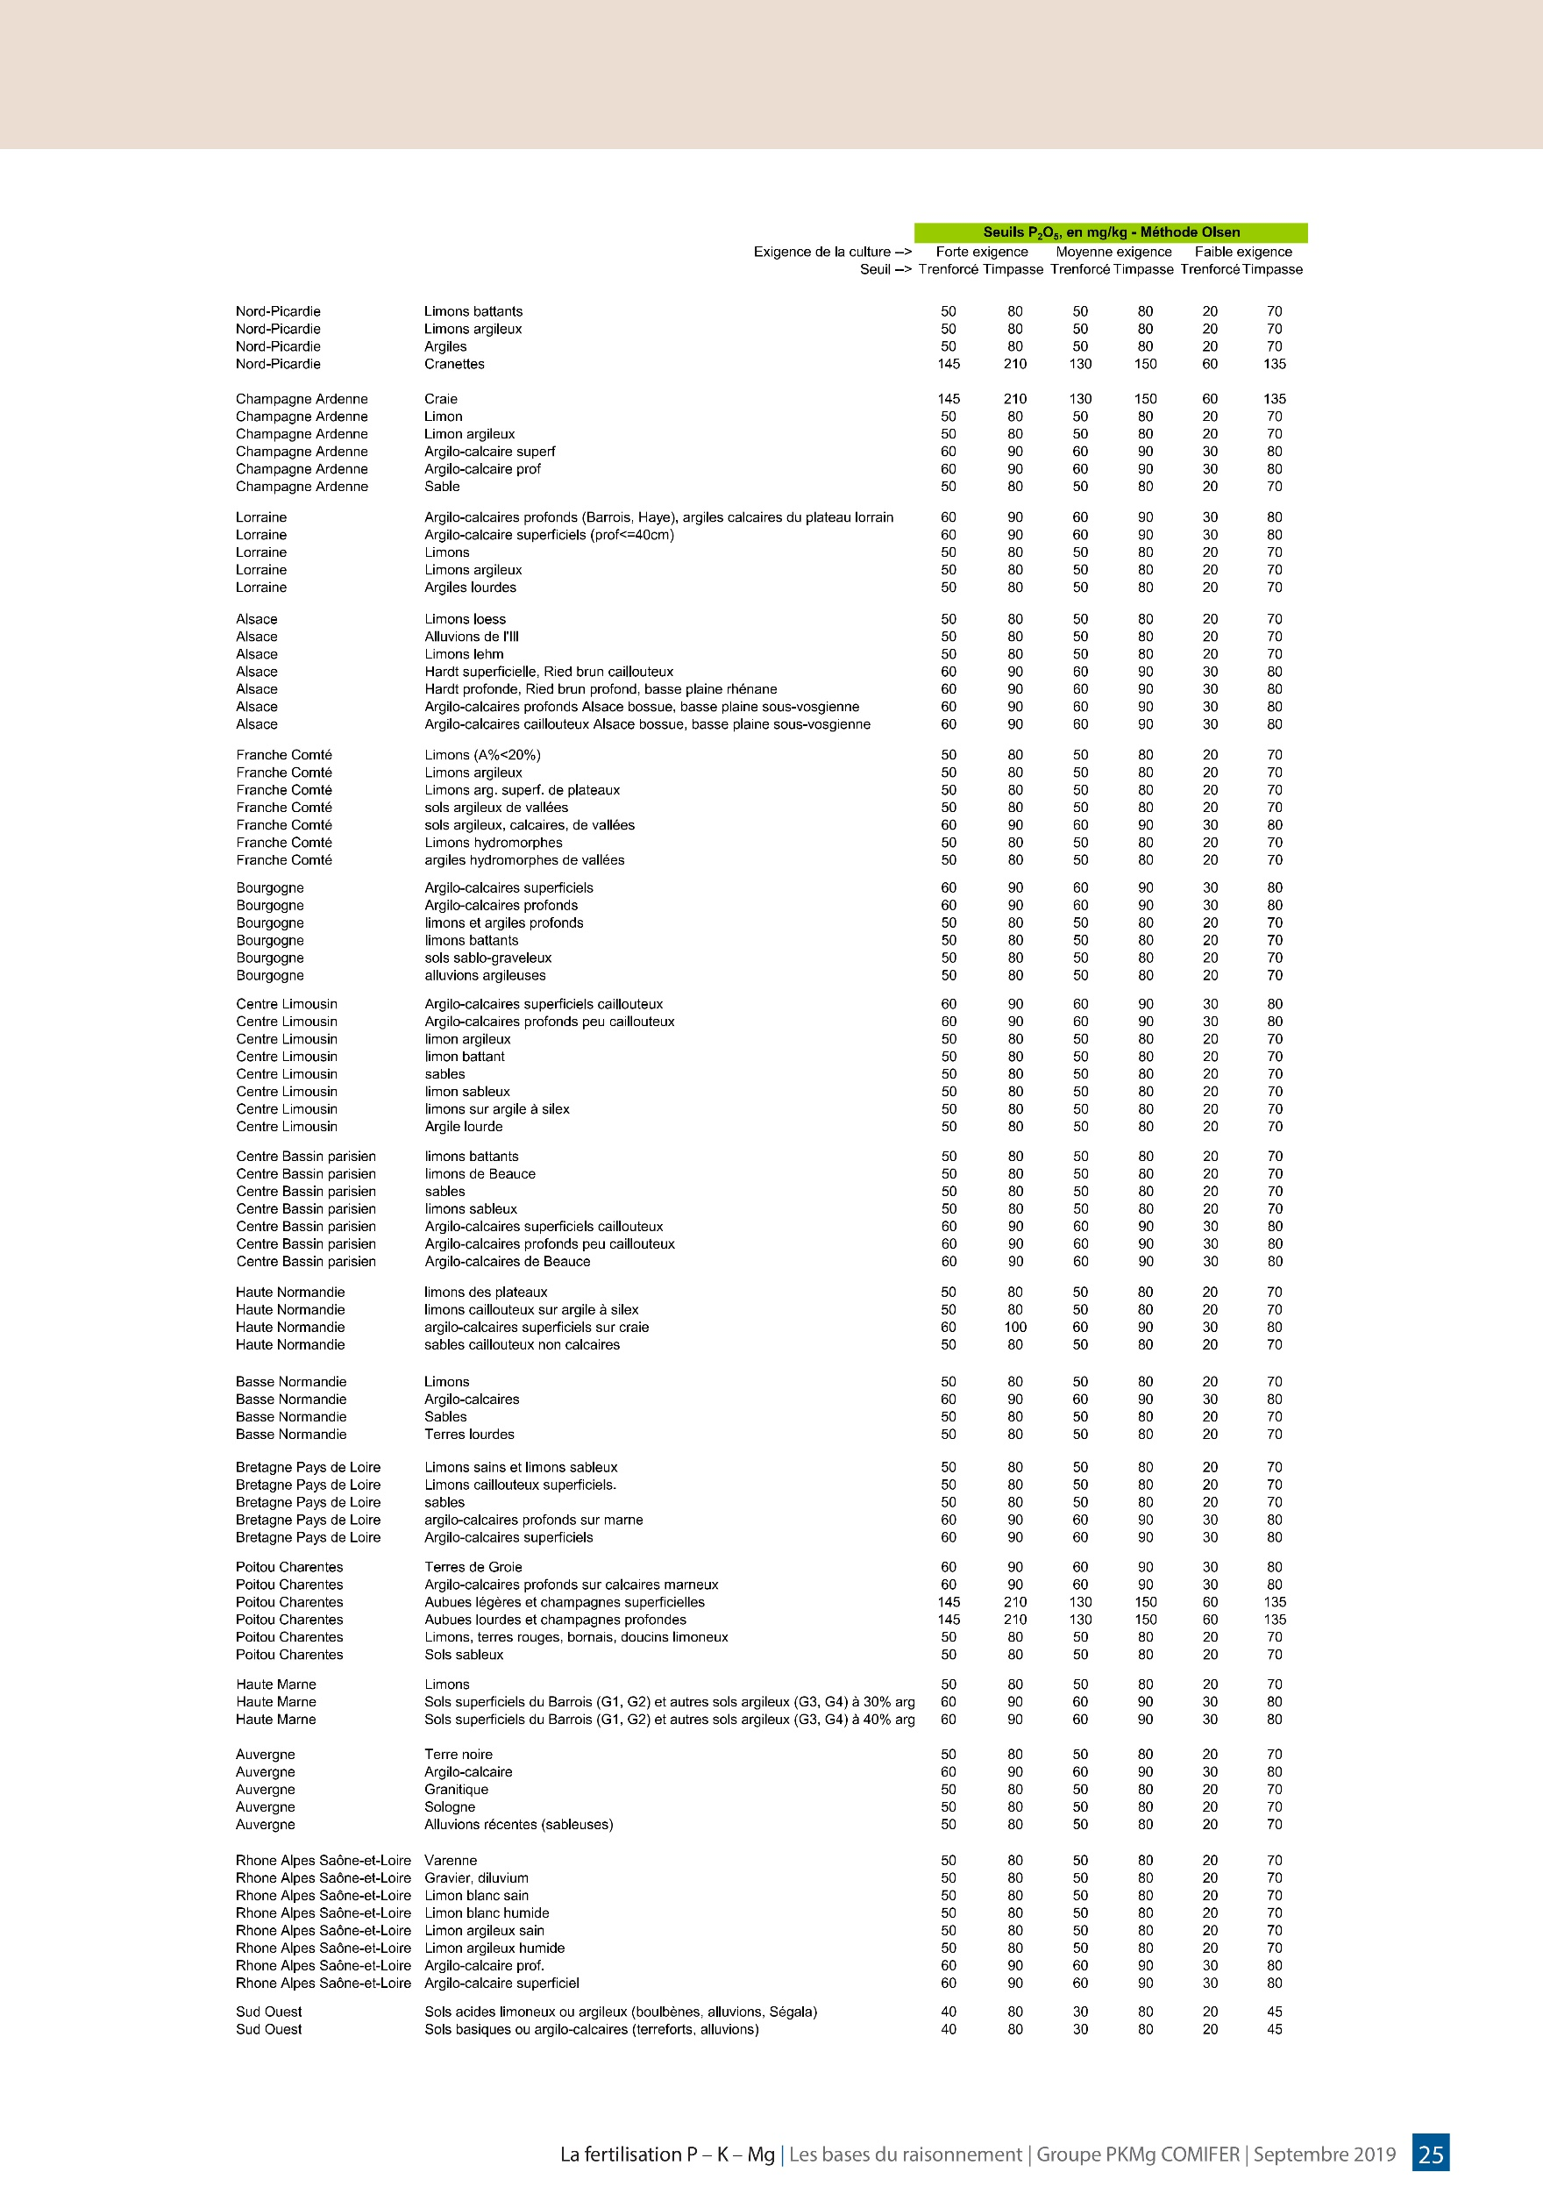
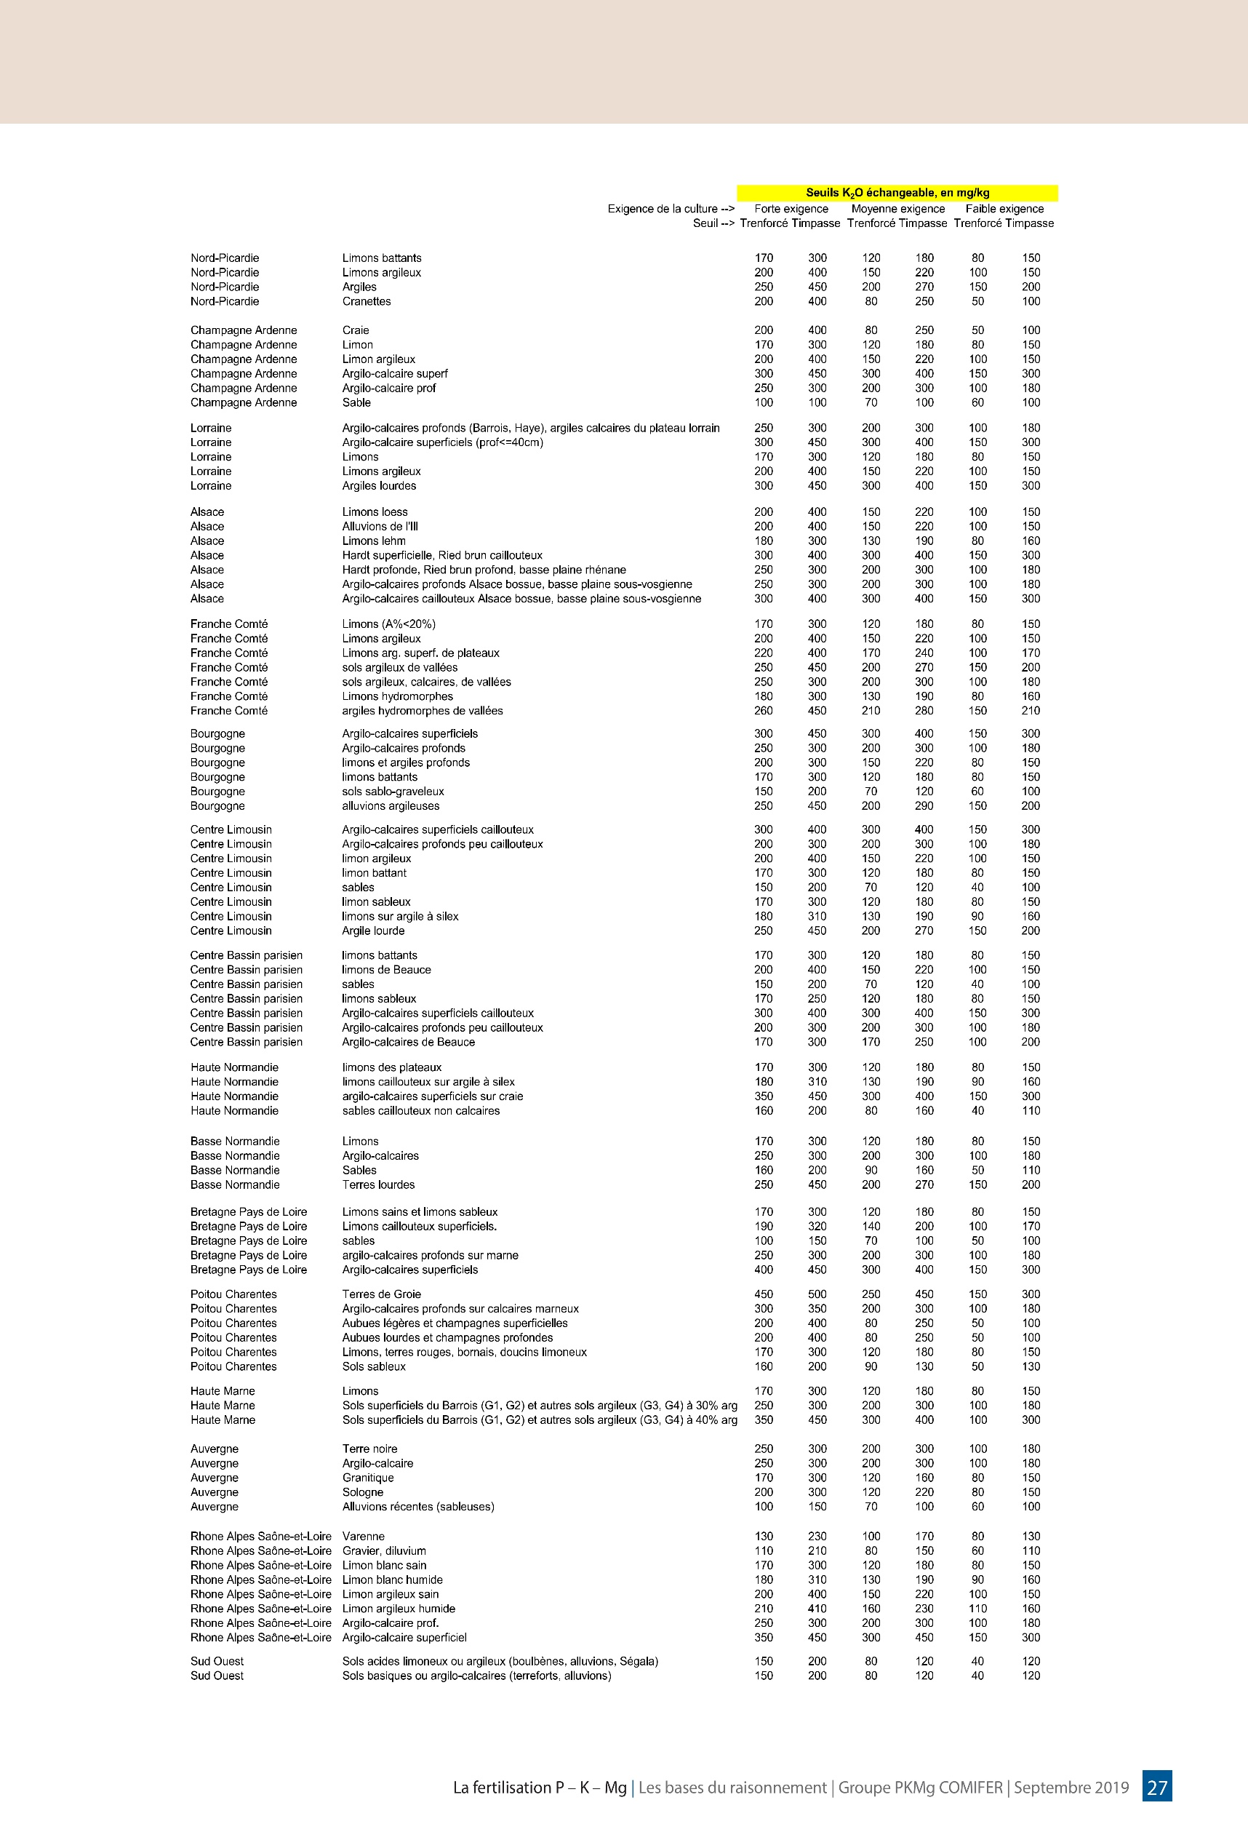
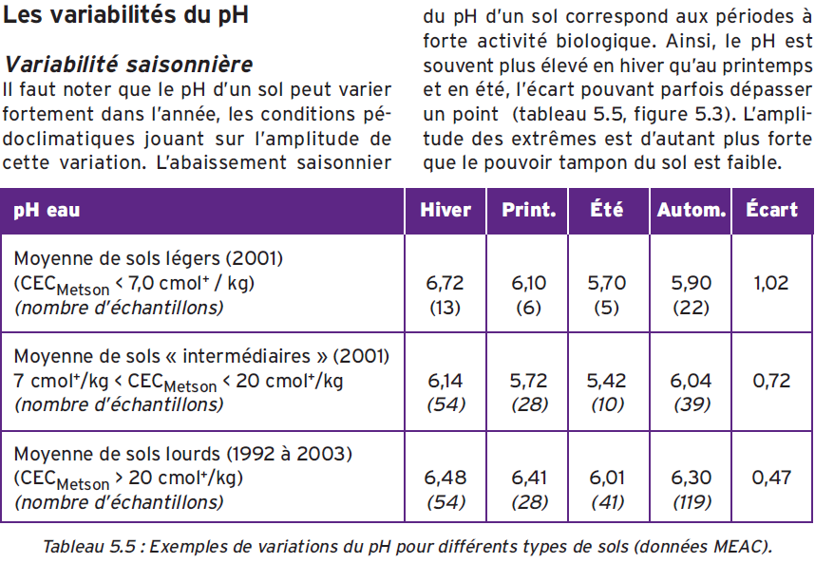

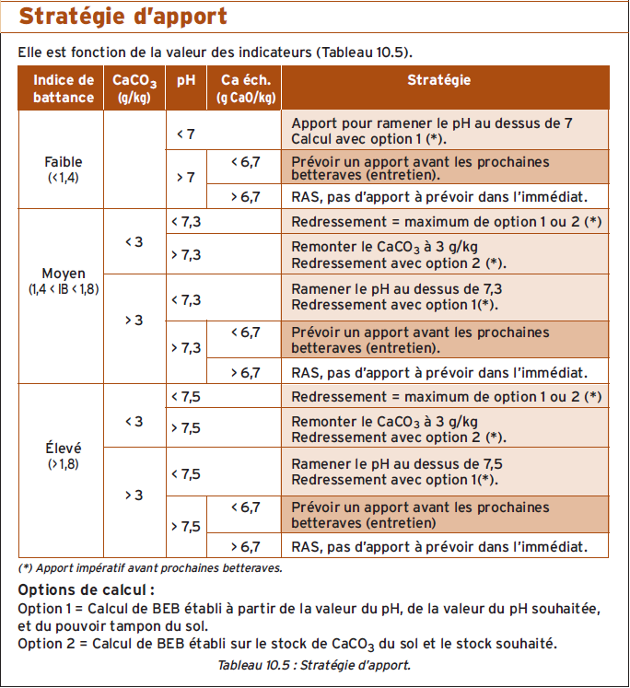
 |  |  |  |  |  | Stratégie de chaulage

Grille de calcul des doses de P2O5 et K2O à apporter / Coefficients multiplicatifs
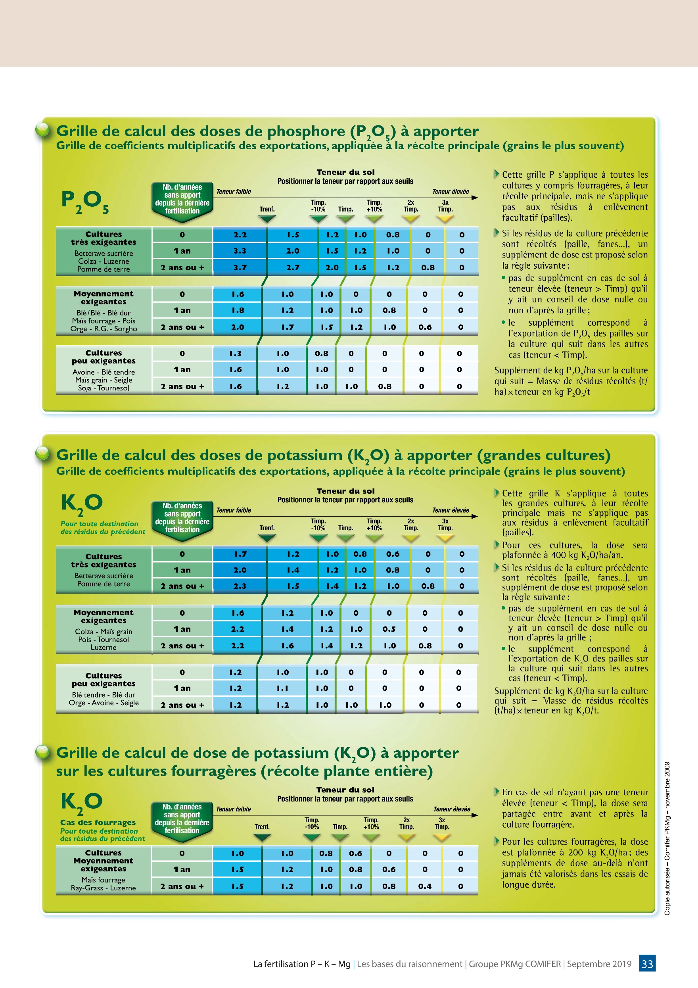

Paramètres du Bilan de fertilisation azoté

Analyse de Sol
Interprétation d'analyse de sol

 | Insérer les valeurs de l'analyse de sol
 | Valeur à déterminer à partir des documents dans l'onglet "Aide"
 | Résultat des calculs / Ne pas modifier

Bien remplir toutes les valeurs à chaque étape pour obtenir les résultats d'après, car les calculs dépéndent des valeurs entrée précédemment.
Pour chaque analyses, dupliquer et renommer l'onglet actuel afin de sauvegarder les résultats
Pour toutes questions et/ou bewoins d'informations supplémentaires, n'hésitez pas à contacter le GAB IDF : Ernest HENG - 07.86.47.12.59 - e.heng@bioiledefrance.fr

Parcelle | Exemple

Poids de terre fine considérée | Valeur | Unité | Commentaires
Profondeur (cm) | 20 | cm | 20 cm pour les fasciculées (maraichage) / 30 cm pour les cultures longues / 50 cm pour les cultures pérennes
Densité (T/m3) | 1.45 | T/m3 | Voir onglet Densité Sol
Pierrosité | 0 | % | Quantité de cailloux-pierre dans le sol ne participant pas à la quantité de terre fin.
Poids de terre fine (T/ha) | 2900 | T/ha | Détermine le volume-poids à considérer pour la suite

CEC | Valeur | Unité | Commentaires
CEC | 11.9 | meq/100g | sol intermédiaire
Détermine la fréquence d'apport minimale pour limiter la perte de cations (P,Mg…) des engrais/amendements apportés pour les cultures gourmandes, sans prendre en considération le taux optimal de MO pouvant nécessiter des apports importants

Granulométrie | Valeur | Unité | Commentaires
Argile | 16.5 | %
Limons fins | 14.7 | %
Limons grossiers | 59.5 | %
Sables fins | 4 | %
Sables grossiers | 3 | %
Type de Sol | Limons battans |  | Déterminer le type de sol correspondant dans "Aide" à partir du triangle des texture de l'analyse de sol
Détermination des seuils Impasse et Renforcement pour P2O5 et K2O
Trenf P2O5 | 50 | ppm | Dans "Aide", identifier Trenf P2O5 en fonction du type de sol, pour culture exigente (légumes)
Timp P2O5 | 80 | ppm | Dans "Aide", identifier Timp P2O5 en fonction du type de sol, pour culture exigente (légumes)
Trenf K2O | 170 | ppm | Dans "Aide", identifier Trenf K2O en fonction du type de sol, pour culture exigente (légumes)
Timp K2O | 300 | ppm | Dans "Aide", identifier Timp K2O en fonction du type de sol, pour culture exigente (légumes)
Les valeurs calculées ci-dessus seront utile pour la suite pour déterminer le coefficient à appliquer sur les apports en K2O et P2O5 pour compenser ou non leurs accaparements par le sol

Analyse chimique | Valeur | Unité | Commentaires
pHeau | 7.3 |  | Valeur hivernale (si prélèvement hivernal), valeur la plus haute
pHKCl | 6.8
CaCO3 | 0 | %
CaO | 3840 | ppm
pH minimal en été | 6.6 |  | Voir Aide. Valeur estival théorique à identifier selon la CEC du sol.
Le pH doit idéalement se situer entre 6 et 7,5 tout l'année. Il faut donc que la plage de pH prise en hiver et calculée pour l'été y soit comprise

Elements Majeurs | Valeur | Unité | Commentaires
P2O5 | 115 | ppm
K2O | 310 | ppm
MgO | 279 | ppm
P2O5 | 333.5 | kg/ha | Valeur ici donnée à titre indicatifs, sur la quantité en kg/ha sur le volume-poids considéré.
K2O | 899 | kg/ha | Valeur ici donnée à titre indicatifs, sur la quantité en kg/ha sur le volume-poids considéré.
MgO | 809.1 | kg/ha | Valeur ici donnée à titre indicatifs, sur la quantité en kg/ha sur le volume-poids considéré.
Positionner P2O5 mesuré par rapport aux seuils P205 / Voir Aide
Trenf | 50 | ppm
Timp -10% | 72 | ppm
Timp | 80 | ppm
Timp +10% | 88 | ppm | entre
2xTimp | 160 | ppm | entre
3xTimp | 240 | ppm
Positionner K2O mesuré par rapport aux seuils K2O / Voir Aide
Trenf | 170 | ppm
Timp -10% | 270 | ppm
Timp | 300 | ppm | entre
Timp +10% | 330 | ppm | entre
2xTimp | 600 | ppm
3xTimp | 900 | ppm
Après aussi avoir évalué le nombre d'année sans apport (généralement 0), il faut se reporter au tableau de grille des coefficients dans "Aide" pour identifier le coefficient à appliquer pour les apports

Oligo-éléments | Valeur | Unité | Commentaires
Zn (Zinc) | 4.2 | ppm
Mn (Manganèse) | 52.9 | ppm
Cu (Cuivre) | 3.5 | ppm
Fe (Fer) | 151.8 | ppm | Excès
B (Bore) | 0.31 | ppm | Carence
Pour plus d'informations | https://wiki.aurea.eu/index.php?title=Les_oligo-%C3%A9l%C3%A9ments
Détermine la vigilence à avoir sur les observations de carences/excès sur les cultures sensibles. Si des carences vrais sont observées, des apports sont conseillés

 |  |  |  | s
MO, C/N, Bilan Humique | Valeur | Unité | Commentaires
MO | 2.2 | % | MO = 1,72 x C
Carbone | 1.3 | % | Taux de carbone mesurée par carbonisation
Azote total | 0.16 | % | Permet de connaître la minéralisation en azote de l'humus du sol et le C/N
C/N | 8.3 |  | Si C/N <12 : minéralisation N, Si >14 : réorganisation N. Caractérise aussi l'évolution de la MO entre 2 analyses
K2 | 1.5 | % | Formule de calcul inadéquat, voir suite
Azote total | 4640 | kg/ha | Sert pour la suite à calculer la minéralisation en azote de l'humus du sol |  |  |  |  |  |  |  |  |  | Taux de MO |  | Taux d'argile
Ratio de MO optimal pour optimiser la structure avec les argiles |  |  |  |  |  |  |  |  |  |  |  |  |  |  | 10 | 15 | 20 | 25 | 30
Minimal : MO/Argile = 12 % | 1.98 | % |  |  |  |  |  |  |  |  |  |  | Ratio MO/Arg | 12 | 1.2 | 1.8 | 2.4 | 3.0 | 3.6
Raisonnable : MO/Argile = 17 % | 2.805 | % |  |  |  |  |  |  |  |  |  |  |  | 17 | 1.7 | 2.6 | 3.4 | 4.3 | 5.1
Optimal : MO/Argile = 24 % | 3.96 | % |  |  |  |  |  |  |  |  |  |  |  | 24 | 2.4 | 3.6 | 4.8 | 6.0 | 7.2
Positionner le taux de MO du sol dans une de ces catégories. Ce calcul donne une indication du bon niveau d'apport de MO par rapport au taux d'argile du sol |  |  |  |  |  |  |  |  |  |  |  |  | Tableau indicateur des taux de MO par catégories (min, rais. opti) en fonction du taux d'argile
Apport en amendement pour augmenter d'1 point le taux de MO
Taux de MO | 25 | % | Ici exemple du Compost de DV
ISMO | 80 | % | Ici exemple du Compost de DV |  |  |  |  |  |  |  |  |  | Année | T moy (°C)
Apport | 145 | T/ha |  |  |  |  |  |  |  |  |  |  | 2014 | 12.5
Prendre un amendement utilisé ou accessible et placer le taux de MO et ISMO (parfois non inclus) donné dans sa fiche. |  |  |  |  |  |  |  |  |  |  |  |  | 2015 | 12.2
Coefficient de minéralisation de la MO K2 (Girard et al.) (2011) |  |  |  |  |  |  |  |  |  |  |  |  | 2016 | 11.6
Température moyenne | 12.5 | °C | Trouver la station la plus proche sur https://www.infoclimat.fr/ puis moyenne sur 5-10 ans : |  |  |  |  |  |  |  |  |  | 2017 | 12
K2 | 2.466 | % |  |  |  |  |  |  |  |  |  |  | 2018 | 12.8
Taux correspondant à la part de la MO ou du carbone qui se minéralise annuellement et nécessitant une compensation par des apports : |  |  |  |  |  |  |  |  |  |  |  |  | 2015 | 12.2
Perte d'humus annuelle et apport d'amendement pour composer la perte |  |  |  |  |  |  |  |  |  |  |  |  | 2019 | 12.4
Perte d'humus annuelle | 1573.1506849 | kg/ha/an |  |  |  |  |  |  |  |  |  |  | 2020 | 13.2
Taux de MO | 25 | % | Ici exemple du Compost de DV |  |  |  |  |  |  |  |  |  | 2021 | 11.7
ISMO | 80 | % | Ici exemple du Compost de DV |  |  |  |  |  |  |  |  |  | 2022 | 12
Apport | 7.866 | T/ha | A faire annuellement ou 2-3-4-5 ans selon les caractéristiques du sol (CEC) ou les contraintes |  |  |  |  |  |  |  |  |  | 2023 | 13.1
Indice de Battance IB |  |  |  |  |  |  |  |  |  |  |  |  | Moy 10 ans | 12.336363636
Si pH<7, IB = | 1.732 |  |  |  |  |  |  |  |  |  |  |  | Moy 5 ans | 12.48
Si pH>7, IB = | 1.672 |  |  |  |  |  |  |  |  |  |  |  | https://www.infoclimat.fr/climatologie/annee/2024/evry-courcouronnes/valeurs/00061.html
Rappel : pHeau | 7.3
IB < 1,4 : sol non battant / IB de 1,4 à 1,6 : sol peu battant / IB de 1,6 à 1,8 : sol battant / IB > 1,8 : sol très battant

Stratégie de chaulage en fonction des valeurs des indicateurs / Voir "aide"
Option 1 : Via pH | Valeur | Unité | Commentaires
pH souhaité | 7.5 |  |  |  |  |  |  |  |  |  |  |  | Ici valeurs de la station d'Evry, sur les 10 dernières années. Eviter de prendre les normales précédentes d'avant 2010 ou moins, car le réchauffement climatique modifie les valeurs moyenne à la hausse
BEB (besoin en base) (t/ha) | 1121
Option 2 : Via CaCO3 | Valeur | Unité | Commentaires
CaCO3 souhaité (g/kg) de CaCO3 | 3
BEB (besoin en base) (t/ha) | 8.7
Voir le tableau stratégie de chaulage dans "Aide" pour savoir si : 1. il est nécessaire de faire des apports / 2. Quelle option choisir si un apport est nécessaire Conseil : Il vaut mieux apporter moins (/2) de Bases si des apports d'amendenement de MO sont régulier, comme en maraichage biologique

Taux de minéralisation journalier standard thérorique de l'azote humifié Km standard
Km jour standard | 0.13787878788 | ‰ | Formule basé sur les modèles du COMIFER. Dépend du CaCO3 et du taux d'argile, mais pas du C/N !
Valeur théorique. Sert à calculer par la suite la minéralisation annuelle de l'azote stable du sol.
Taux de minéralisation journalier mesuré de l'azote humifié Km / Si analyse biologique
Km 28°C/28jours | 23.2 | ‰ | Valeur à rentrer si analyse biologique de la minéralisation de l'azote effectuée (110 €)
JN 28°C/28jours | 124.86142348
Km jour mesuré | 0.18580598678 | ‰ | Taux de minéralisation de l'azote humifié mesuré du sol
Valeur mesurée in situ donannt par la suite des valeurs très fines de minéralisation annuelles de l'azote stable du sol, sous condition de valeurs de température et d'humidité du sol proche de la réalité

Détermination du nombre de Jours Normalisés JN (15°C/Hum=100%) mensuels et de la minéralisation nette Mh de l'humus du sol en azote |  |  |  |  |  |  |  |  |  |  |  |  | Total | Unité | Commentaire
Mois | Janvier | Février | Mars | Avril | Mai | Juin | Juillet | Août | Septembre | Octobre | Novembre | Décembre
Nombre de jours | 31 | 29 | 31 | 30 | 31 | 30 | 31 | 31 | 30 | 31 | 30 | 31
T moy | 4.7 | 5.7 | 8.1 | 11 | 14.3 | 18.7 | 20.8 | 20.1 | 17.1 | 13.3 | 8.3 | 5.9 | °C | °C | Prendre les valeurs de l'année précédente, une moyenne, ou in situ si sonde. Si serre, augmenter de +3°C
f(Tmoy) : Fonction temp | 9.48 | 9.95 | 14.02 | 18.94 | 28.60 | 45.91 | 60.40 | 55.73 | 38.19 | 25.50 | 13.88 | 10.89 |  |  | Fonction prenant en compte la température dans la minéralisation de N
Humidité moy | 100 | 100 | 90 | 80 | 70 | 60 | 60 | 60 | 70 | 80 | 90 | 100 | % de RFU | % de RFU | Humidité estimée du sol / à modifier si sonde permettant de se rapprocher de la réalité
g(H) : Fonction hum | 1.00 | 1.00 | 0.92 | 0.84 | 0.76 | 0.68 | 0.68 | 0.68 | 0.76 | 0.84 | 0.92 | 1.00 |  |  | Fonction prenant en compte l'humidité dans la minéralisation de N
JN mensuels | 9.48 | 9.95 | 12.90 | 15.91 | 21.74 | 31.22 | 41.07 | 37.90 | 29.03 | 21.42 | 12.77 | 10.89 | 254.27 |  | Nombre de JN (Jours normalisés) par mois
Km mensuel | 1.31 | 1.37 | 1.78 | 2.19 | 3.00 | 4.30 | 5.66 | 5.22 | 4.00 | 2.95 | 1.76 | 1.50 | ‰ |  | Valeur prise ici de Km jour est "Km standard". Modifier la formule si un "Km mesurée" est disponible (si analyse biologique)
Mh | 6.07 | 6.37 | 8.25 | 10.18 | 13.91 | 19.97 | 26.28 | 24.24 | 18.57 | 13.70 | 8.17 | 6.96 | 162.67 |  | Minéralisation mensuel de l'azote humifié
Mh Cumulé | 6.07 | 12.43 | 20.69 | 30.86 | 44.77 | 64.74 | 91.02 | 115.26 | 133.83 | 147.53 | 155.71 | 162.67 |  |  | Minéralisation mensuel cumulée de l'azote humifié

Mh PC

